Sheet1
Примитив | Обертка
int | Integer |  | Присваивание | =
short | Short |  | Арифметические | * | + | - | / | % | ++ | --
long | Long |  | Сравнение | > | < | >= | <= | == | !=
byte | Byte |  | Логические | && | || | ^ | !
float | Float |  | Побитовые | << | >> | & | | | ^
double | Double
char | Character
boolean | Boolean |  |  |  |  |  |  |  |  |  | \n | esape последовательность!!

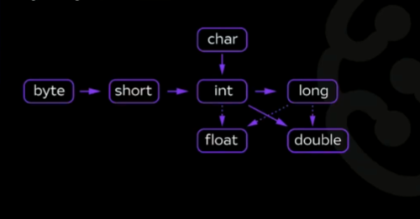
 |  | Преобразования | неявное
 |  |  |  |  |  |  |  |  |  |  |  |  | маска | для форматирования строк
 |  |  |  |  |  |  |  |  |  |  |  |  | %d | целочисленные
 |  |  |  |  |  |  |  |  |  |  |  |  | %x | шестнадцатиричные числа
 |  |  |  |  |  |  |  |  |  |  |  |  | %f | float
 |  |  |  |  |  |  |  |  |  |  |  |  | %e | експоненциальная форма, например 3.1415е+01
 |  |  |  |  |  |  |  |  |  |  |  |  | %c | символ
 |  |  |  |  |  |  |  |  |  |  |  |  | %s | строка

